Formatowanie (3)
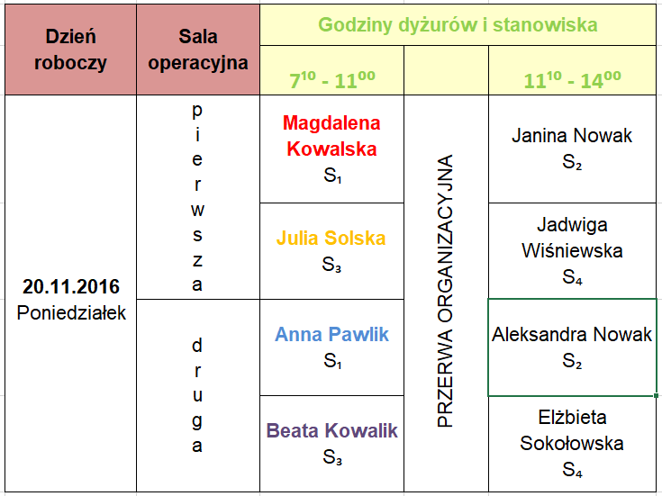
Zadanie 3
Utwórz i sformatuj grafik jak na rysunku.

Adresowanie, poprawność danych
1. Wstaw kolejne liczby do zmiennej N (kolumna A)
2. Oblicz podane w tabeli wyrażenia (kolumny D-K)
3. Narysuj tabelę
Zadanie 7
1. Uzupełnij tabelę z wartościami sprzedanych towarów wykorzystując adresowanie bezwzględne. 2. Dodaj 5 wierszy do tabeli. W dodanych wierszach, w kolumnach z ilością lodów ustaw sprawdzanie poprawności danych tak, aby: a) nie można było wprowadzić ujemnej ilości lodów Sopel i Melba b) ilość lodów Rożek można wybrać tylko z listy wartości 1, 3 ,4, 5, 10 (listę utwórz wcześniej w arkuszu bieżącym)

Lp. | Ilość lodów |  |  | Wartość sprzedanych lodów |  |  | Rodzaj lodów | Cena za szt.
 | Sopel | Melba | Rożek | Sopel | Melba | Rożek | Sopel | 1.50 zł
1 | 5 | 2 | 13 |  |  |  | Melba | 3.20 zł
2 | 7 | 3 | 27 |  |  |  | Rożek | 0.75 zł
3 | 8 | 1 | 11
4 | 8 | 5 | 33
5 | 5 | 4 | 30
6 | 2 | 9 | 12
7 | 9 | 2 | 29
8 | 6 | 7 | 16
9 | 10 | 4 | 22
10 | 14 | 6 | 10
11 | 11 | 5 | 12
12 | 9 | 3 | 23
13 | 7 | 3 | 24
14 | 5 | 1 | 19
15 | 4 | 9 | 12
16 | 7 | 4 | 11
17 | 6 | 6 | 36
18 | 11 | 0 | 25
19 | 7 | 5 | 20
20 | 12 | 2 | 12
 |  |  | Razem

